UTE_01
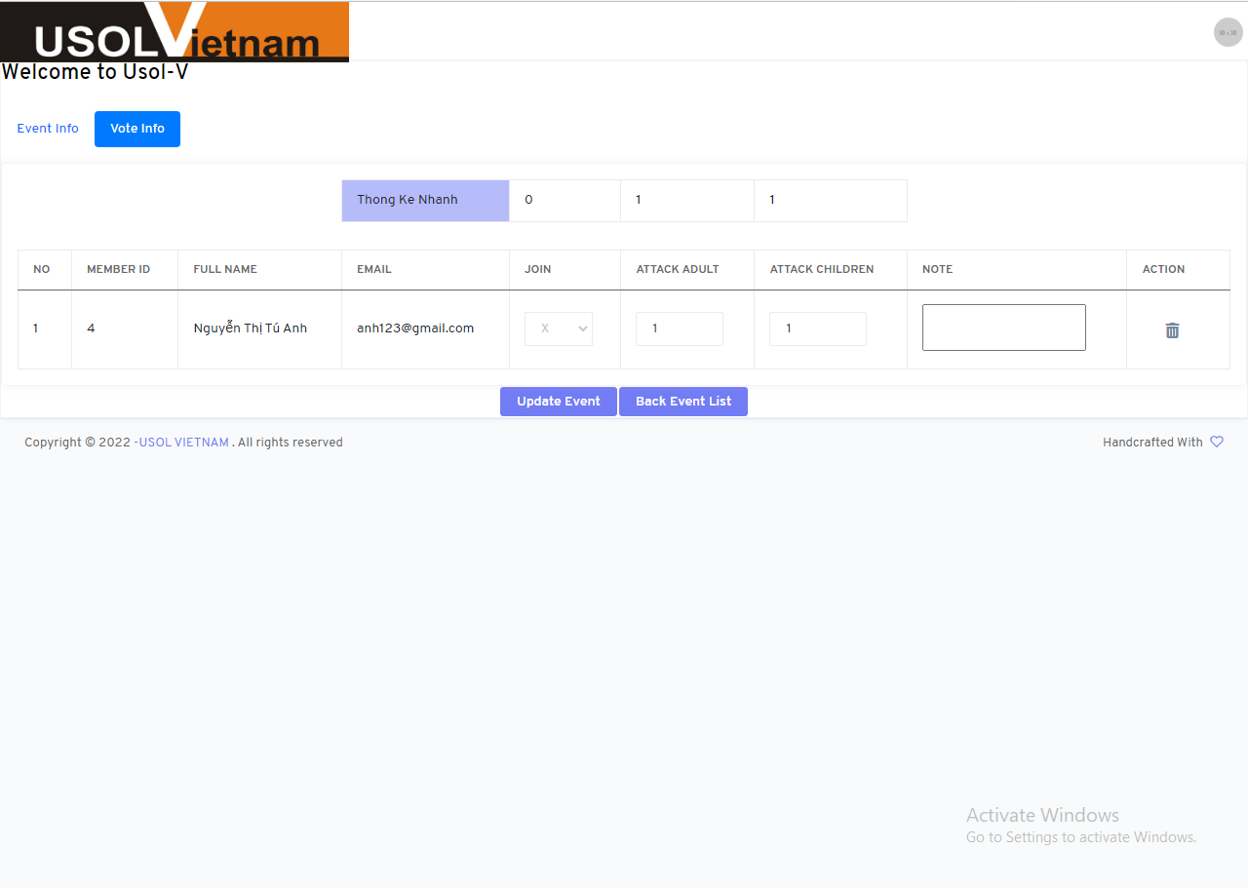

UTE_02
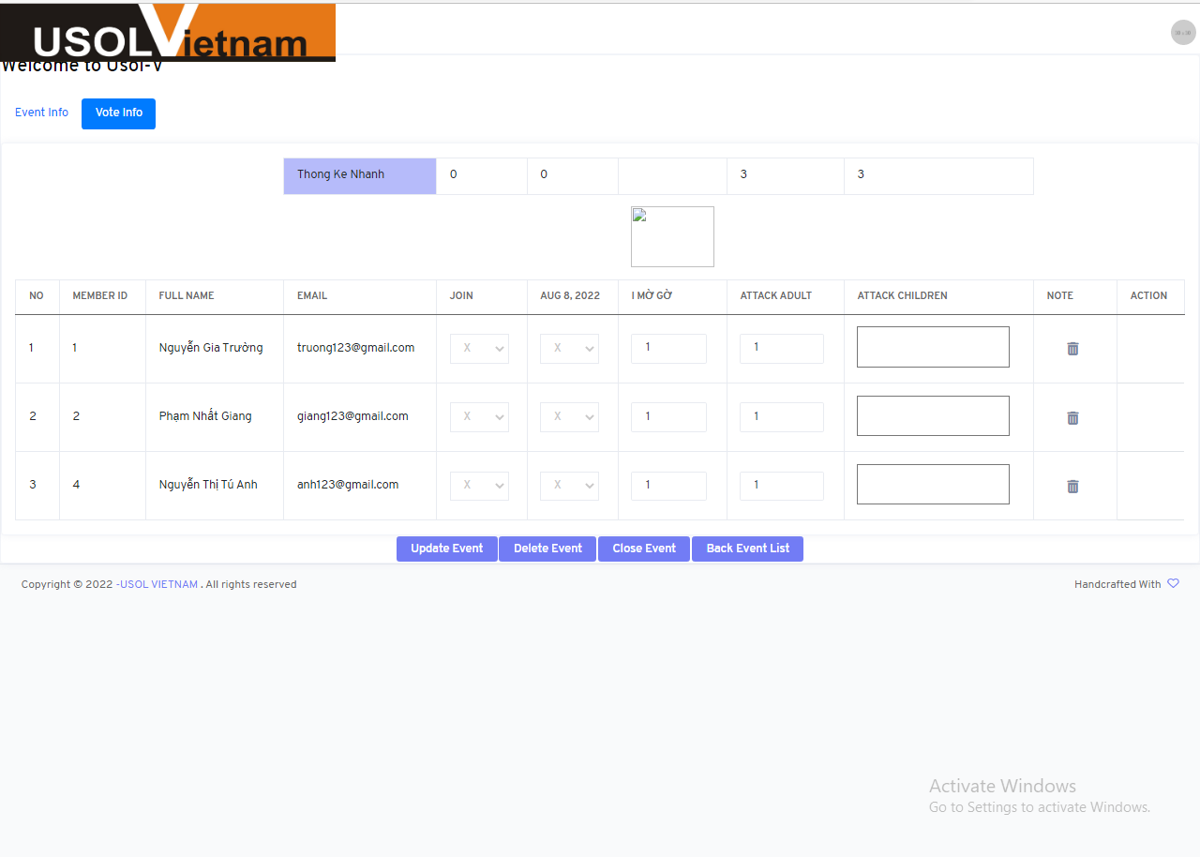

UTE_04
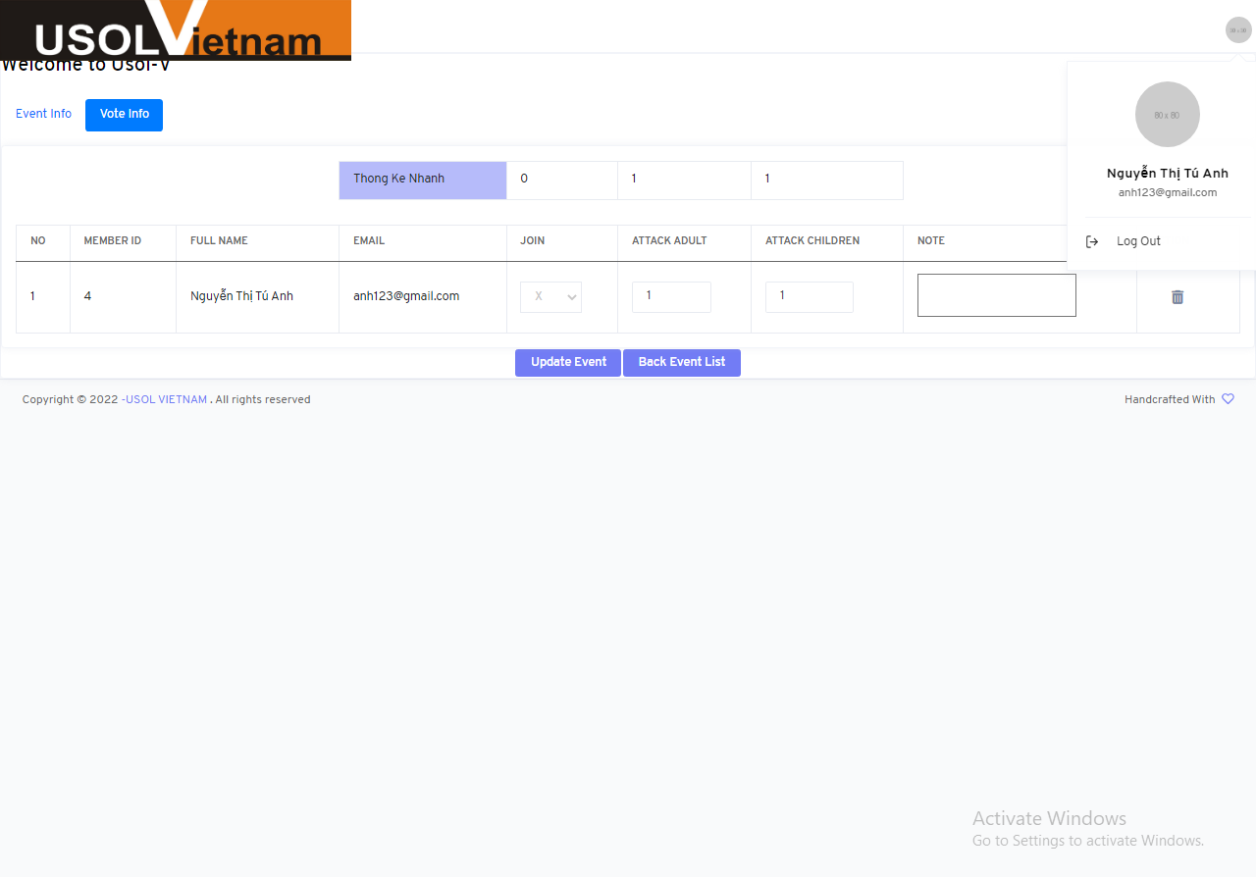

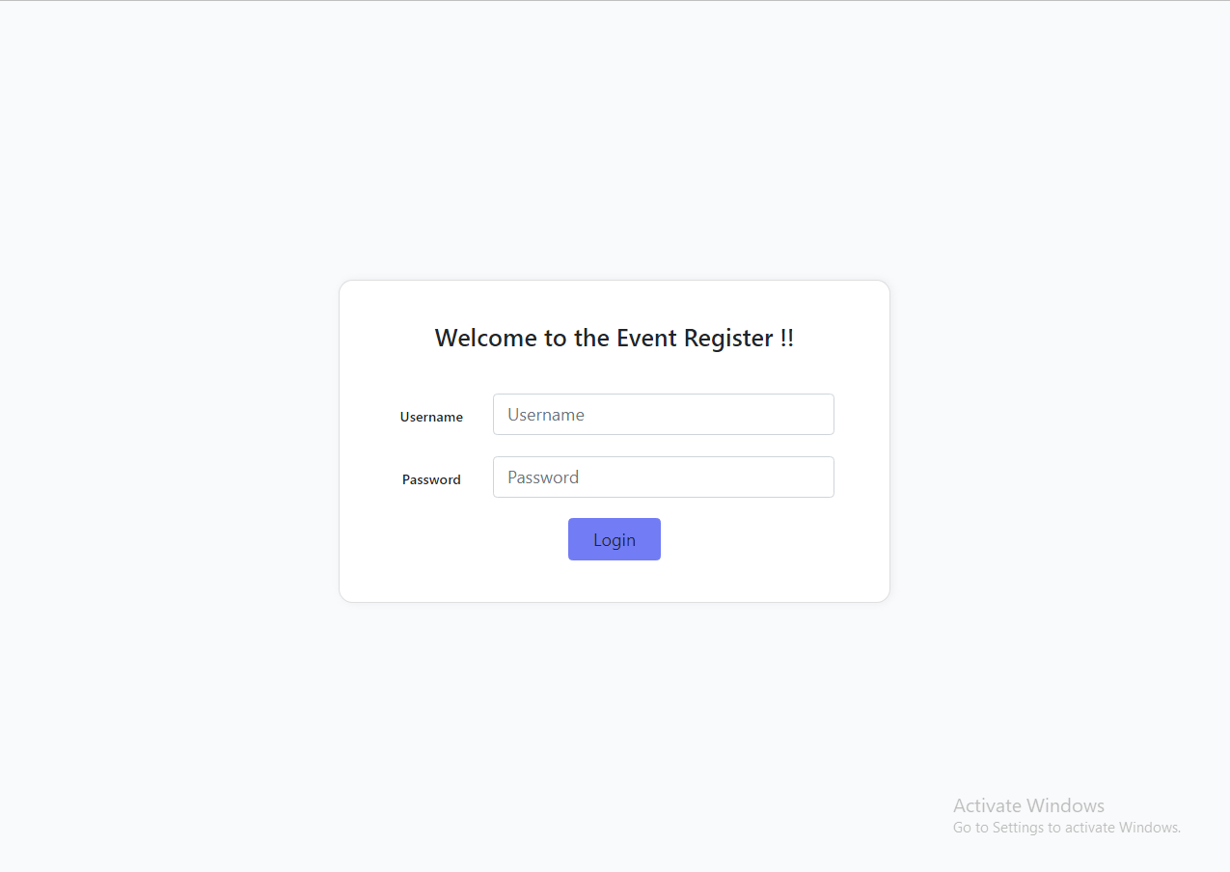

UTE_06
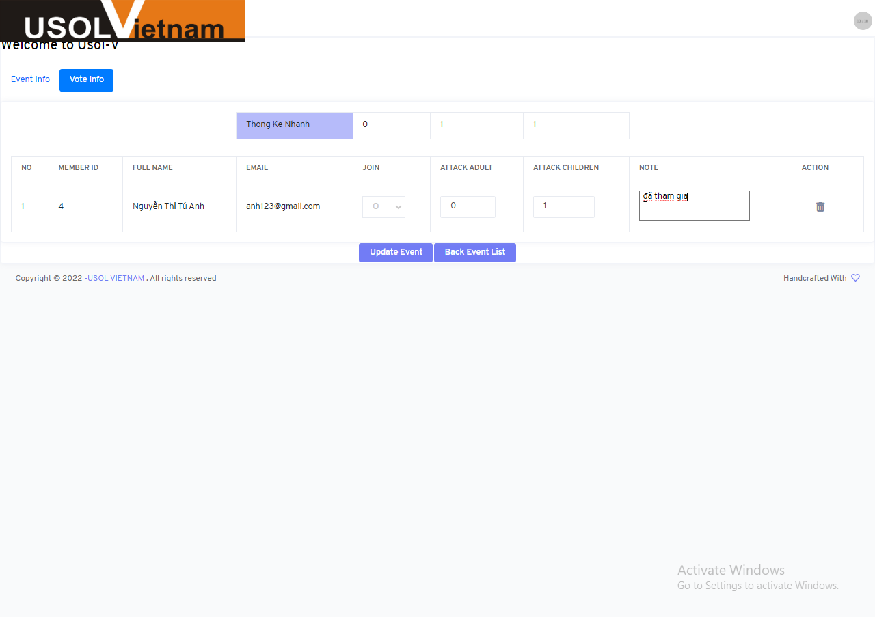
JOIN | ATTACK ADULT | ATTACK CHILDREN | NOTE
O | 0 | 1 | đã tham gia

UTE_07
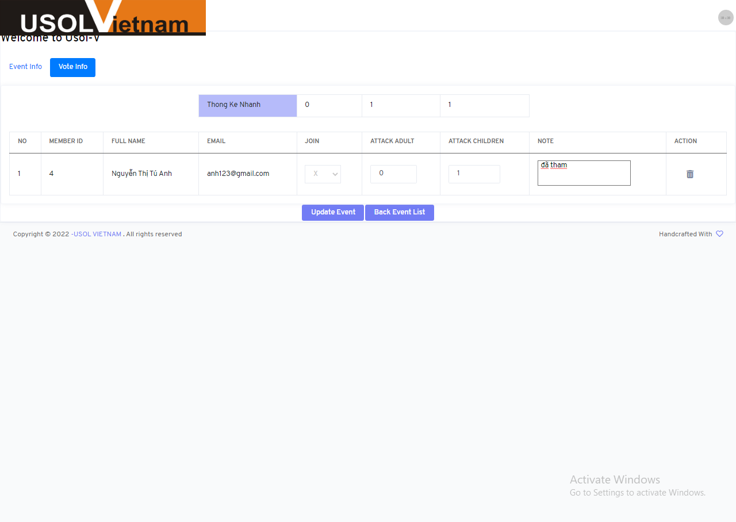
JOIN | ATTACK ADULT | ATTACK CHILDREN | NOTE
X | 0 | 1 | đã tham gia

UTE_09

JOIN | ATTACK ADULT | ATTACK CHILDREN | NOTE
O | 0 | 1 | Văn bản là một loại hình phương tiện để ghi nhận, lưu giữ và truyền đạt các thông tin từ chủ thể này sang chủ thể khác bằng ký hiệu gọi là chữ viết. Nó gồm tập hợp các câu có tính trọn vẹn về nội dung, hoàn chỉnh về hình thức, có tính liên kết chặt chẽ và hướng tới một mục tiêu giao tiếp nhất định. Đoạn quy nạp là đoạn văn được trình bày đi từ các ý nhỏ đến ý lớn, từ các ý chi tiết đến ý khái quát, từ ý luận cứ cụ thể đến ý kết luận bao trùm. Theo cách trình bày này, câu chủ đề nằm ở vị trí cuối đoạn. Ở vị trí này, câu chủ đề không làm nhiệm vụ định hướng nội dung triển khai cho toàn đoạn mà lại làm nhiệm vụ khép lại nội dung cho đoạn ấy. Các câu trên được trình bày bằng các thao tác lập luận, minh họa, cảm nhận và rút ra nhận xét đánh giá chung. | 756

UTE_12
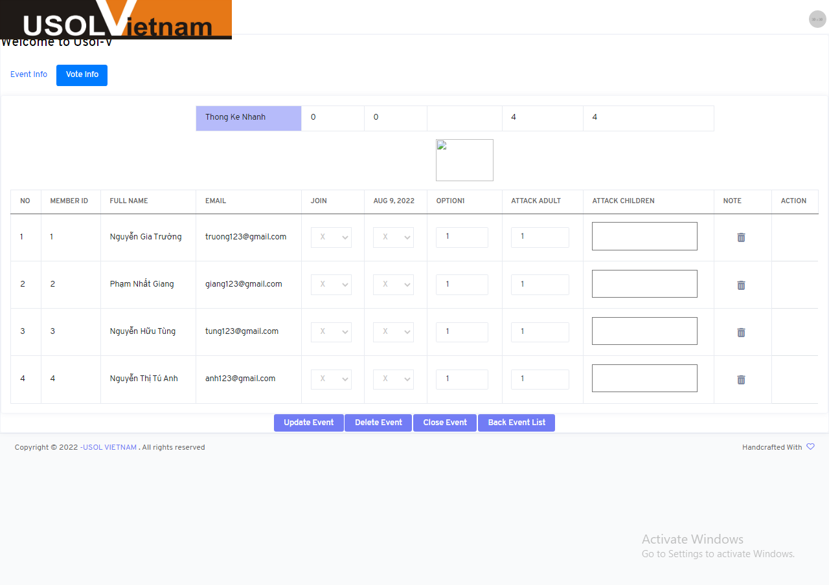
JOIN | ATTACK ADULT | ATTACK CHILDREN | NOTE
O | 0 | 1 | đã tham gia

UTE_13


JOIN | ATTACK ADULT | ATTACK CHILDREN | NOTE
O | 0 | 1 | đã tham gia

UTE_25
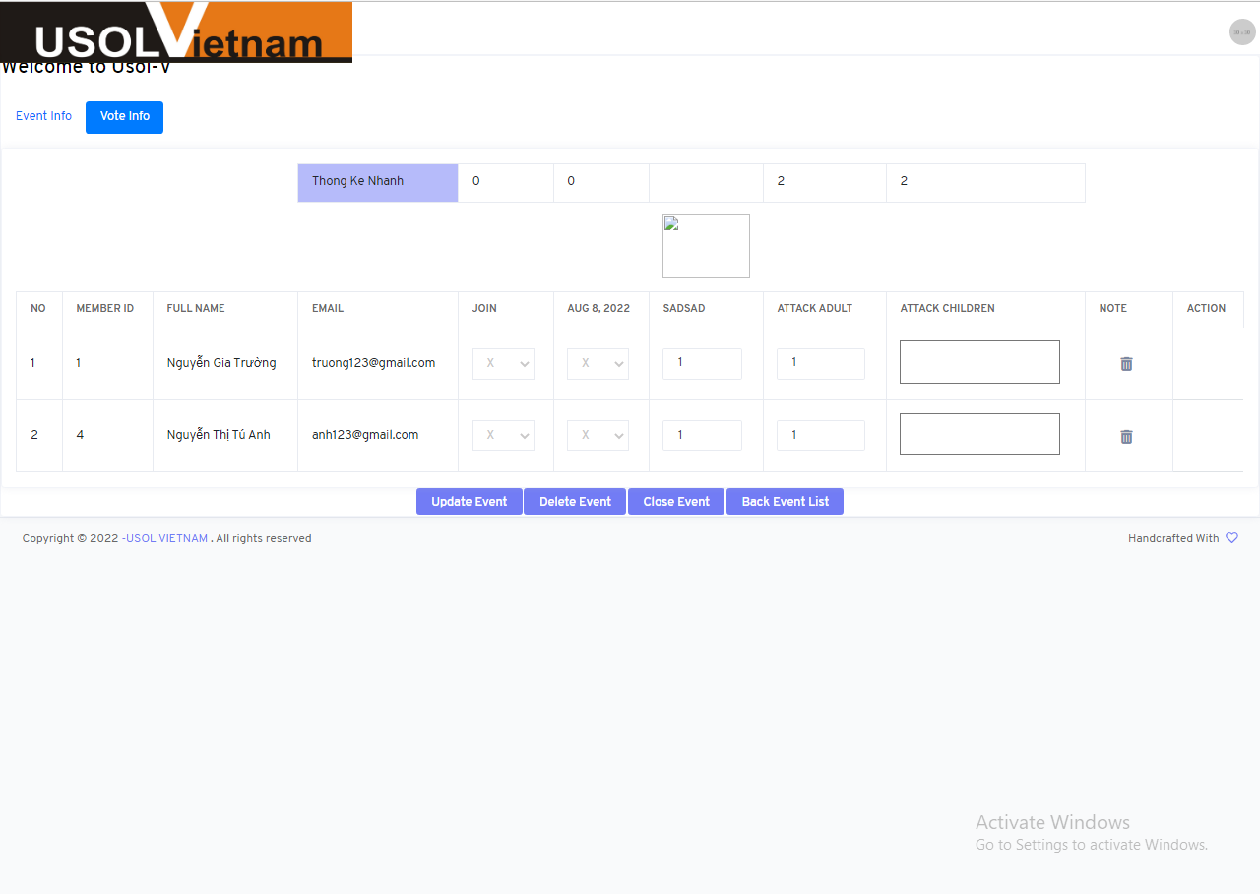

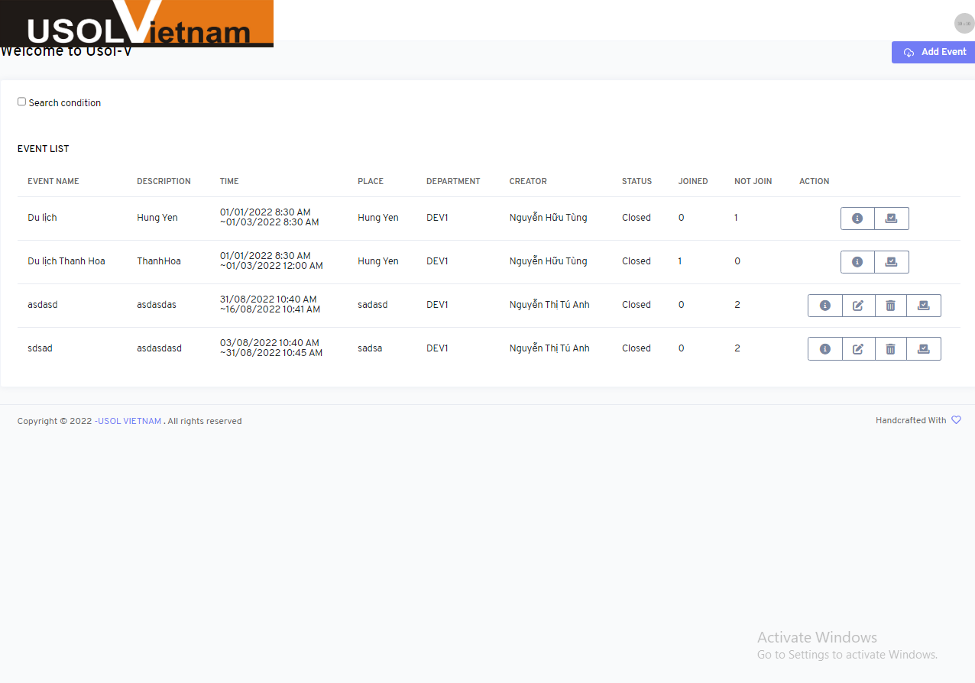

UTE_27


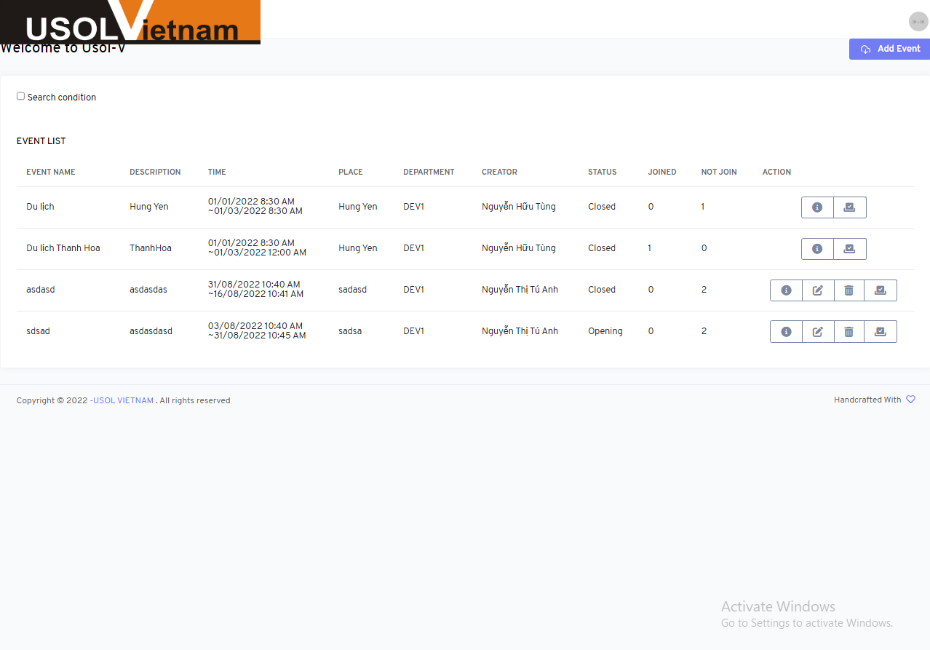

UTE_28


UTE_29


